Procedure
1 | created the path C:\Users\student\Desktop\Portfolio\Receipt-Automation-Pipeline
2 | set up a virtual environment (python) \venv\Scripts\activate

3 | added additional packet pip install requests msal gspread google-auth streamlit pandas
 | #pandas is installed
 | requests: Used to send commands to a website or API (e.g., retrieving data from the web or sending data elsewhere).
 | msal: (Microsoft Authentication Library) Used for logging into Microsoft systems, such as connecting to Outlook, SharePoint, or Azure.
 | gspread: Used specifically for reading and writing data in Google Sheets.
 | google-auth: Used to manage Google permissions and authentication for secure access to Google Sheets or Google Drive.
 | streamlit: Used to quickly transform Python code into beautiful web apps or dashboards (very popular in data science).
 | pandas: Used to manage and analyze data in tabular format (similar to Excel but works through code).
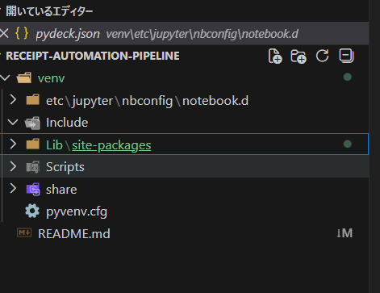

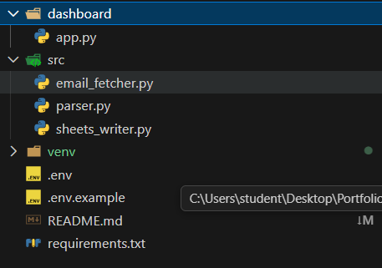
4 | Create project files
 | .env
 | .env.example
 | requirements.txt
 | src/email_fetcher.py
 | src/parser.py
 | src/sheets_writer.py
 | dashboard/app.py
5 | Set up the templete shows what credential are needed in .env.example
 | # Microsoft Graph API
 | CLIENT_ID=your_client_id_here
 | CLIENT_SECRET=your_client_secret_here
 | TENANT_ID=your_tenant_id_here
 | EMAIL=your_email@hotmail.com

 | # Google Sheets
 | GOOGLE_SHEET_NAME=your_sheet_name_here
6 | Create .gitgnore to ignore .evn and venv
 | venv/
 | .env
 | __pycache__/
 | *.pyc
7 | install 0365 via powershell

8 | Access to Microsoft Entra by https://entra.microsoft.com
 | sign in with my oamplove5@hotmail.com account.
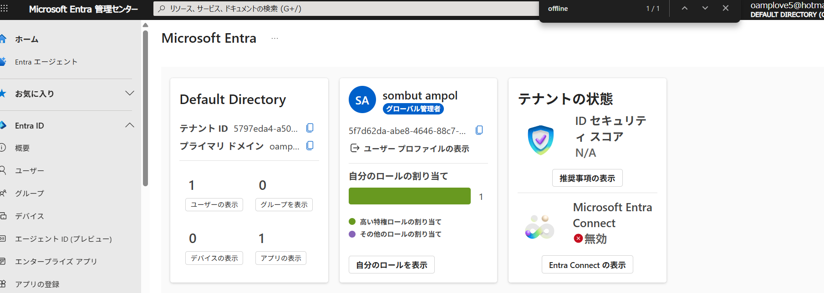

 | Told Microsoft "this script has permission to read emails from this Hotmail account". The CLIENT_ID, CLIENT_SECRET, TENANT_ID are like a username/password for your app.

9 | Added API Permission Mail.Read & offline_access. Let my app can read the email
 | Mail.Read = Python can read emails
 | offline_access = Python can stay connected without logging in every time

10 | Use o365 to conect Outlook for API read mail

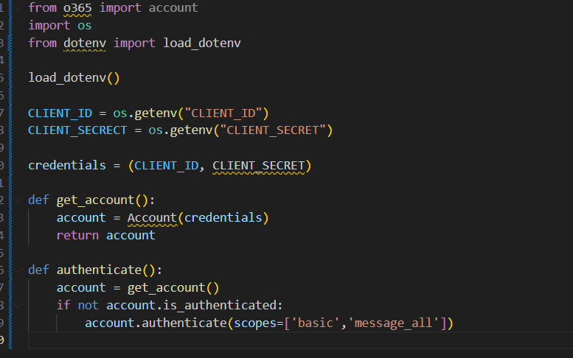

 | dotenv fetch API Key ,Client ID, Client Secret, Database password
 | scopes
 | These are the permissions we requested from Microsoft. 'basic' → Basic account information 'message_all' → Access to all emails

11 | Authentication is completed. O365 token is stored. Now can use API my script can now talk to Hotmail inbox!

12 | fetch the mail outlook and print for a test
 | *please note I have the email box that named "Yucho" for store receive only the receipts for using debit card.
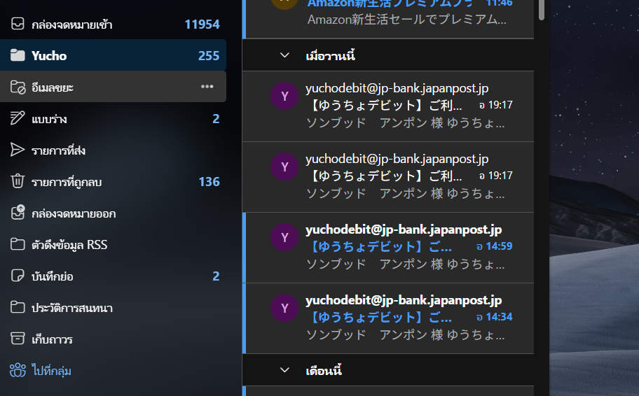
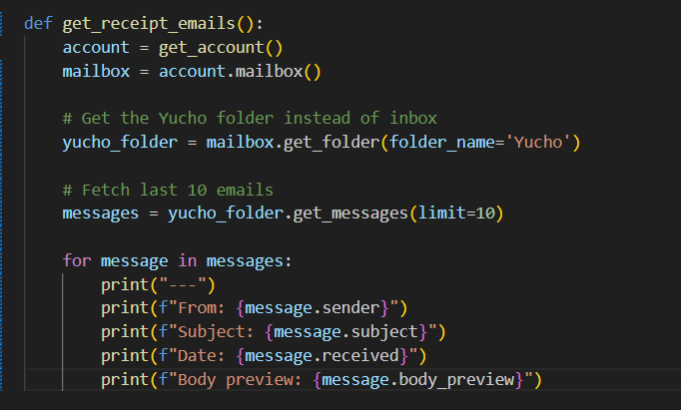

Check point
Authentication Flow Completed — Microsoft accepted login
Oauth Access Token Stored — Token saved to o365_token.txt file
Connected successfully! — Python is connected to your Hotmail

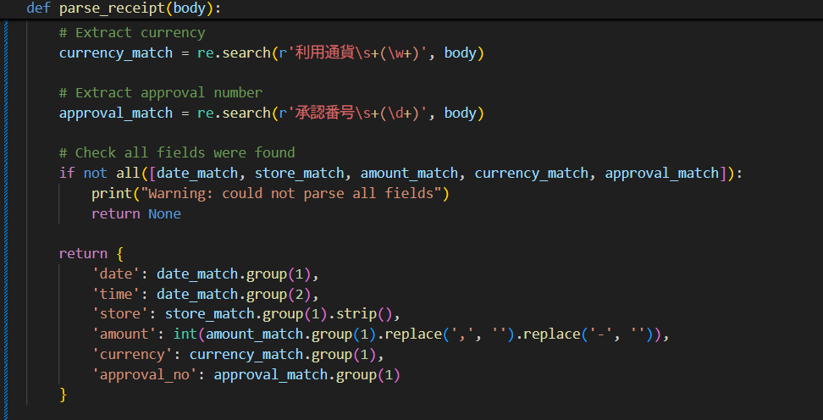
13 | Extract data with Regex! -
 | I write parser.py — the code that reads the email body and pulls out the 5 fields we need.
 | 利用日時
 | 利用店舗
 | 利用金額
 | 利用通貨
 | 承認番号

14 | Open google sheet Add these

 | rename sheet to "Receipt Tracker"
 | Data | Time | Store | Amount | Currency
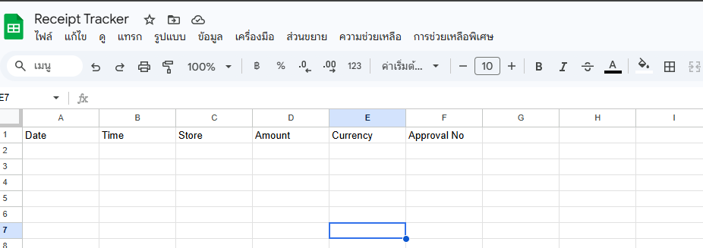

15 | go to google cloud "https://console.cloud.google.com"
 | create a new project nemed "receipt-automation"
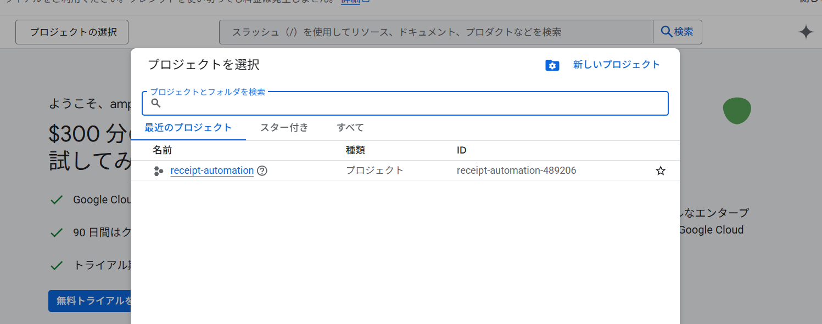

16 | Enable Google Sheets API

 | Click "Google Sheets API" from results Click "Enable"

17 | Enable Google Drive API

 | Click "Google Drive API" from results Click "Enable"

18 | Create Service Account
 | Click "Service Accounts" from results
 | Click "+ Create Service Account"
 | name "receipt-automation"
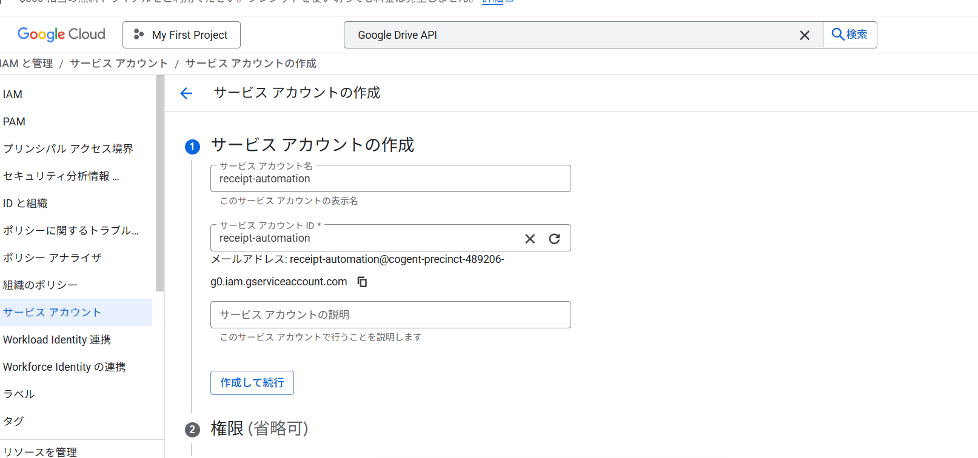

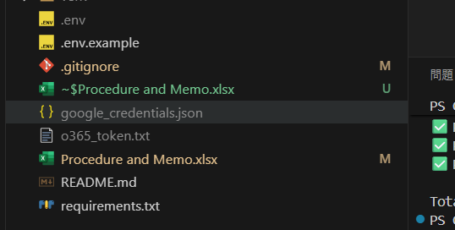
19 | Create a Key for the Service Account
 | Click on the service account email to open it
 | Click the "Keys" tab at the top
 | Click "Add Key" → "Create new key"
 | Select "JSON"
 | Click "Create"

20 | Share Google Sheet with the Service Account
 | Change permission to "Editor"

21 | add sheets_writer.py for write on the google sheet automaticlly
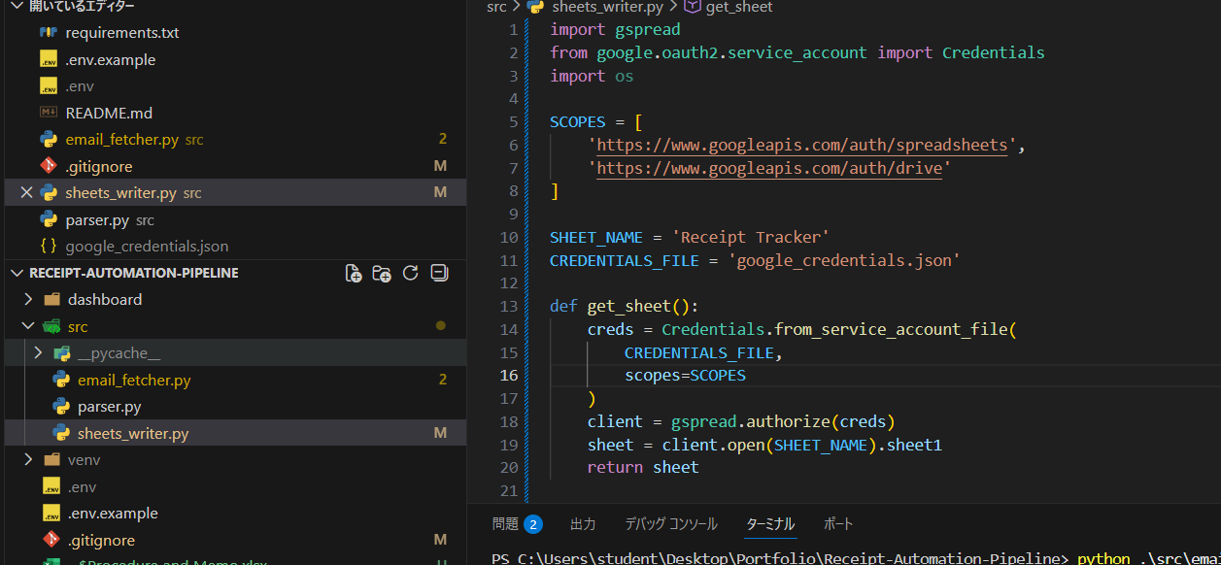

22 | install " pip install gspread google-auth"

23 | Run sheets_writer.py Google Sheets updated automatically
 | automation pipeline working truly

24 | Github Action start!
 | go to github > repo > Secrets and variables > action
 | New repository secret
 | CLIENT_ID > CLIENT_ID from .env file
 | GOOGLE_SHEET_NAME > Receipt Tracker
 | GOOGLE_CREDENTIALS > entrie contects of google_credentials.json


25 | code .yml to prompt github action
 | add more path .github/workflows/ daily_run.yml
 | action : run every day 9:00
 | on: |  |  |  |  | s
 | schedule:
 | - cron: '0 0 * * *' # Runs every day at 9:00 AM Japan time
 | workflow_dispatch: # Allows manual trigger from GitHub

Troubleshooting
Real problems encountered during development and how they were solved
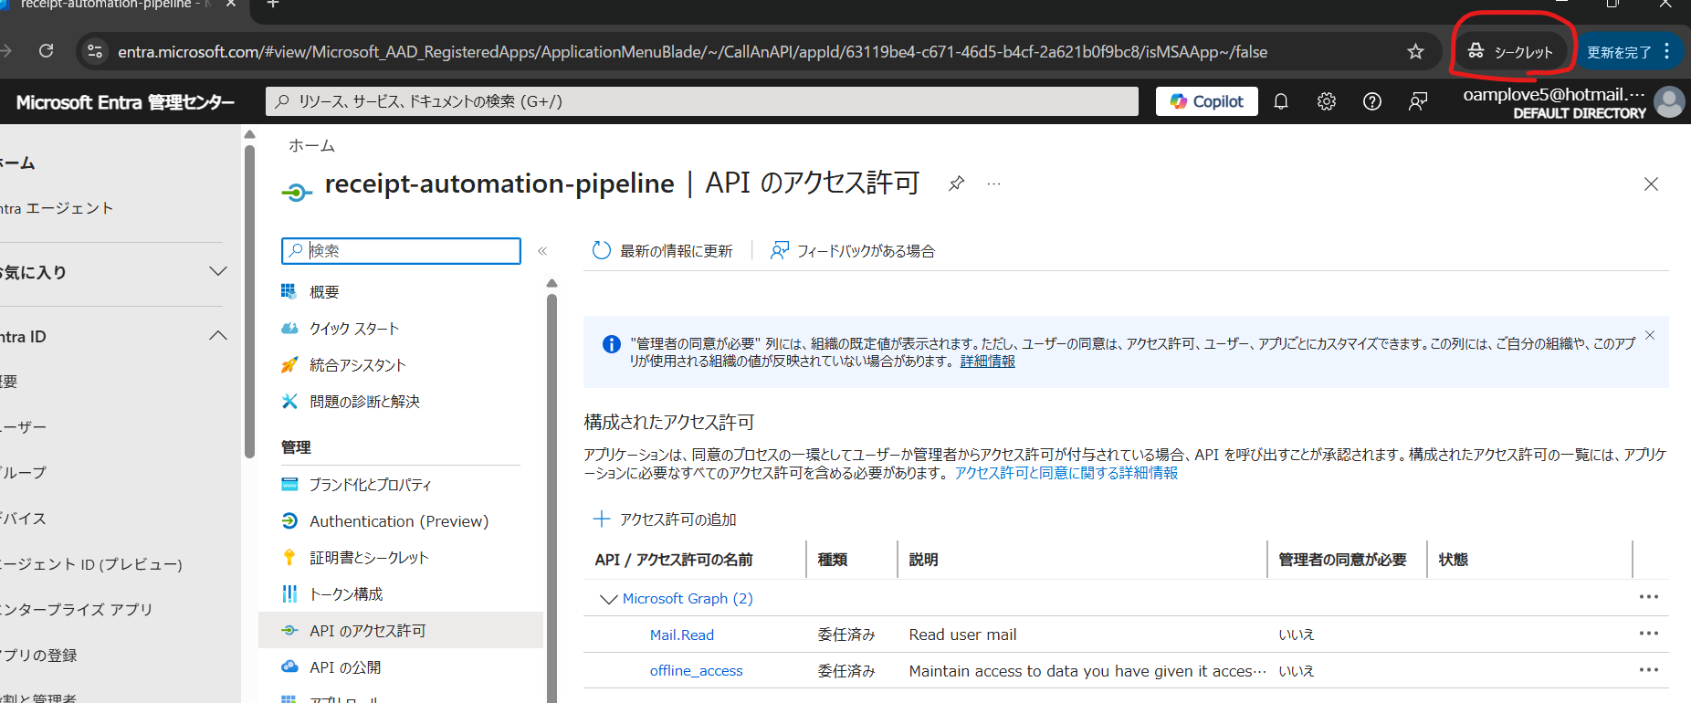
1 | Problem 1 — School tenant blocked personal account

 | ```
 | AADSTS90072: User account does not exist in tenant 'yoshida-g.ac.jp'
 | ```
 | **Cause:** Computer was linked to school Microsoft account, so Azure
 | kept logging in with school account instead of personal Hotmail.
 | **Fix:** Opened Azure portal in Incognito browser and signed in manually with personal Hotmail account.

2 | Invalid redirect URI
 | **Error:**
 | ```
 | invalid_request: The provided value for the input parameter
 | 'redirect_uri' is not valid
 | ```
 | **Cause:** Used `http://localhost:8080` which works for Web apps
 | but not for personal Microsoft accounts.

 | **Fix:** Changed platform from Web to Mobile and desktop applications
 | in Azure Authentication settings and used:
 | ```
 | https://login.microsoftonline.com/common/oauth2/nativeclient
 | ```
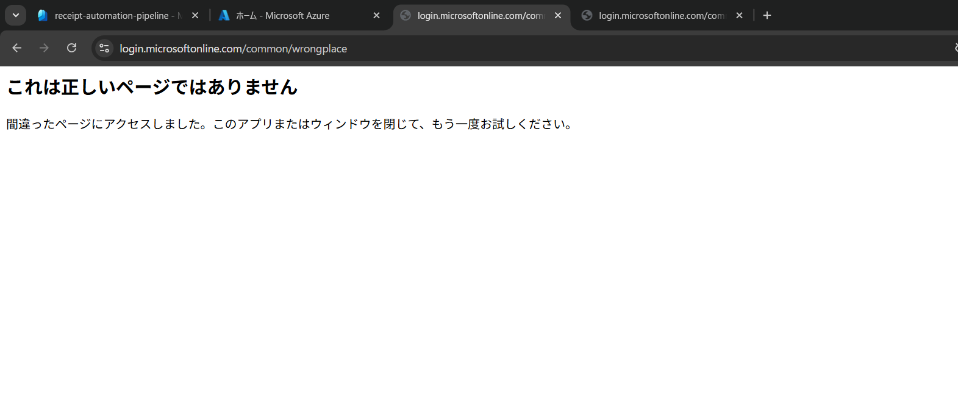
3 | Redirect URL not capturing ?code=
 | **Cause:** Browser was redirecting to "wrongplace" page and
 | the ?code= token was in a different browser tab.

 | **Fix:** After login, check ALL open browser tabs for the one
 | containing ?code= in the address bar. Copy that full URL and
 | paste into terminal when prompted.

